cxmq111
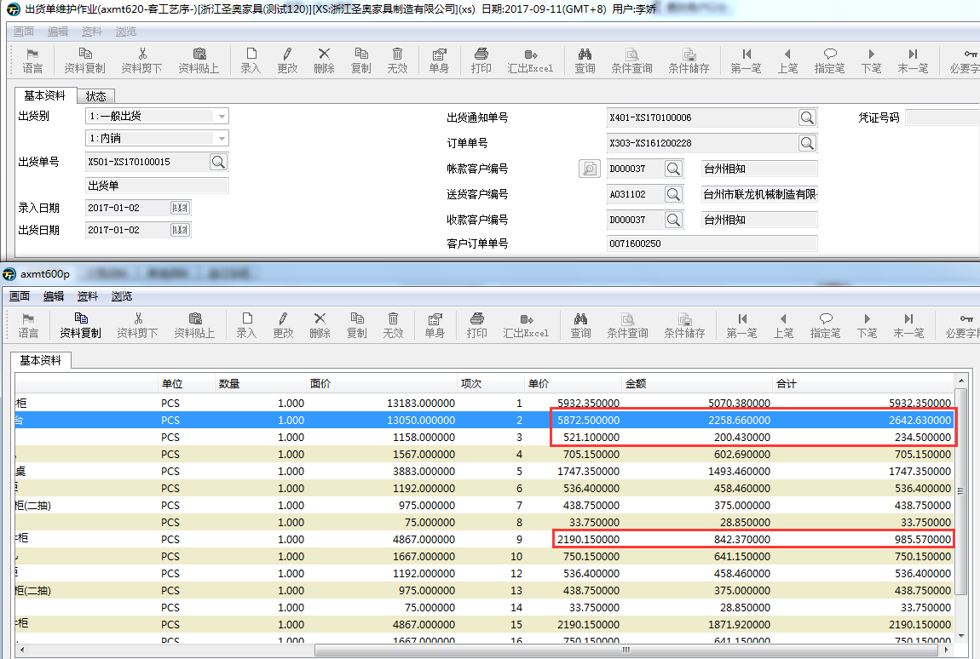
1、标红数据计算逻辑有问题.8.28有增加一列销退折让金额，涉及到以下四个栏位计算逻辑变更，目前看起来是没有改的。另外，开票应收也有问题。

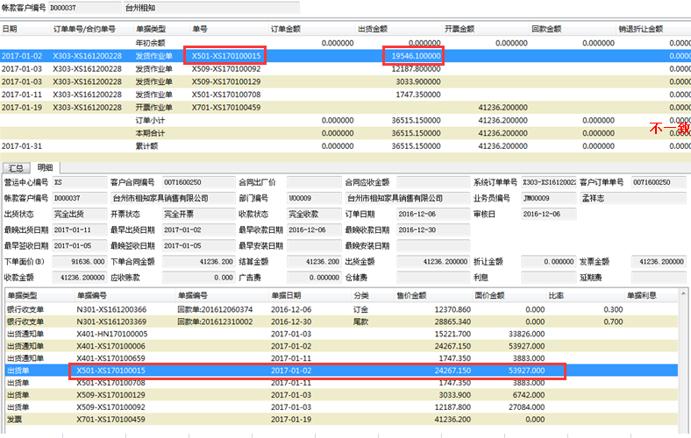
2、X501-XS170100015出货金额19546.1，cxmq810这张出货单金额24267.150
查询到原因是axmt620，个别料号合计金额≠单价*数量，不知此问题是否有解？
若620合计金额能正确，按现有逻辑；
若620合计金额错误问题改不了，序时流水报的出货金额能否等于所有料号单价*数量之和？

